流程
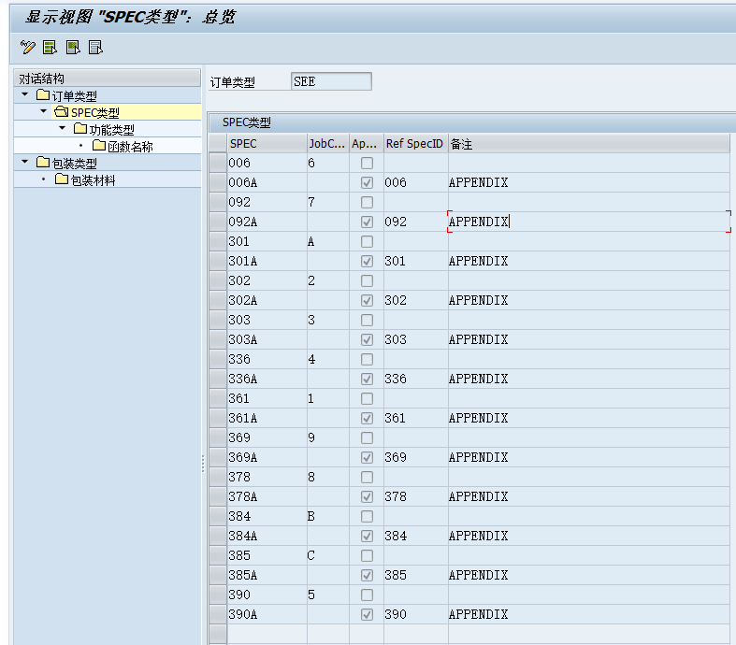
SM34 | ZGISACONFIG

ZQDORDERSPEC
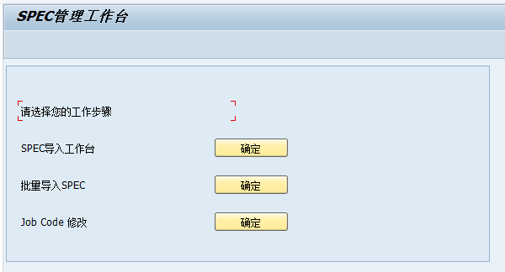

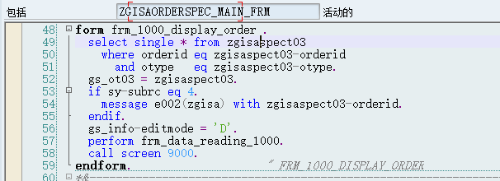
导入： | 显示

ZORDER
t-code： | ZORDER
 |  | 为一个销售订单分配工程号 |  |  | 1.输入销售订单号码，或合同号，在“Order number”区域中选择“Not Assigned”。回车
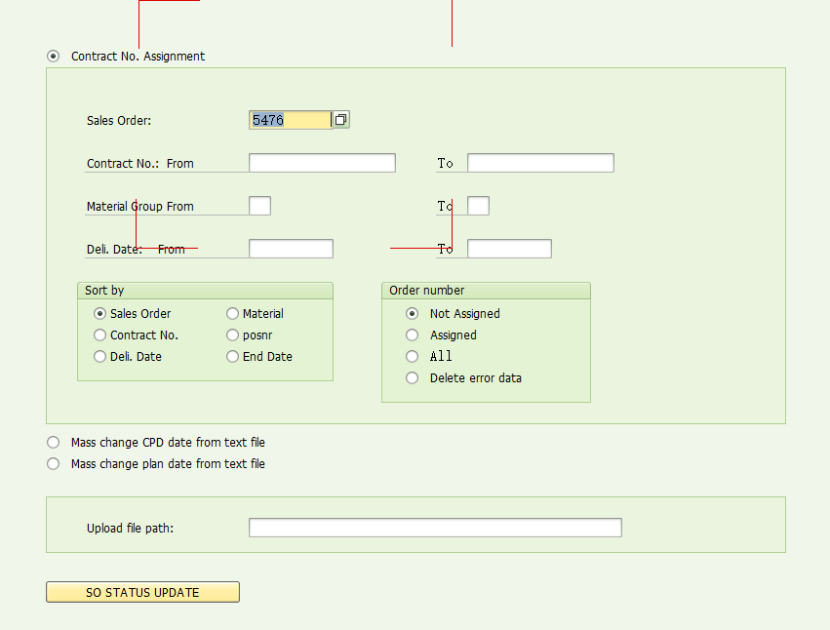

salesorder：
pai： | vbkd | vbak | vbap | zscp_table
 | CALL SCREEN 0010

 |  |  |  |  | 2.系统将该销售订单号（或合同号）下所带的未分配工程号的整千行全部列出。系统还列出了每个整千行对应的合同号、物料、行号等信息
 |  |  |  |  | 工程号 | ZSCP_TABLE-order

 |  |  |  |  |  |  | 工程号在ZTBOQ001中有记录不允许删除(除空工程号外)

 |  | auart IN ('ZPB','ZPB2')

 |  |  |  |  | 3.选择需要输入工程号的行，在工程号栏输入工程号。按保存按钮
 | 保存部分： |  | ZINT_01/ SAVING |  | 459行 | CALL FUNCTION 'BAPI_SALESORDER_CHANGE'
 | 长文本取值： |  | 'Z015'. "Local
 |  |  | 'Z016'. "Toll
 |  |  | 'Z017'. "ISDN
 |  |  | 'Z024'. "LINES
 |  |  | 'Z018'. "DTM
 |  |  | 'Z019'. "IPTM PHI
 |  |  | 'Z020'. "IPTM IRA(30B+D)
 |  |  | 'Z021'. "ITIM
 |  |  | 'Z025'. "CAPS 容量
 |  |  | 'Z024'. "Links
 |  |  | 'Z144'. "机架数
 |  |  | 'Z022'. "Ports(端口数)
 |  |  | 'Z011'. "版本
 |  |  | 'Z012'. "Tender号
 |  |  | 更新表： zscp_table
 |  |  | 更新表:vbap-kdmat = intab-ordernr.

 |  |  | * If '销售凭证项目类别(vbap-pstyv)' is 'ZLC' or 'ZLC2',
 |  |  | * then modify PR field 'EBAN-BEDNR' with '*ZLC' or '*ZLC2'.

 |  | 为整千行重新分配工程号 |  |  | 如果工程文件还未上载，可以修改整千行的工程号
 |  |  |  |  | 1.输入销售订单号码，或合同号，在“Order number”区域中选择“Assigned”。点击执行按钮
 |  |  |  |  | 2.系统将显示符合查询条件的所有整千行和对应的工程号。选择需要修改的行，输入新的工程号。点击保存按钮。

 |  | 项目理解
 |  | 项目流程

ZQDORDERSPEC
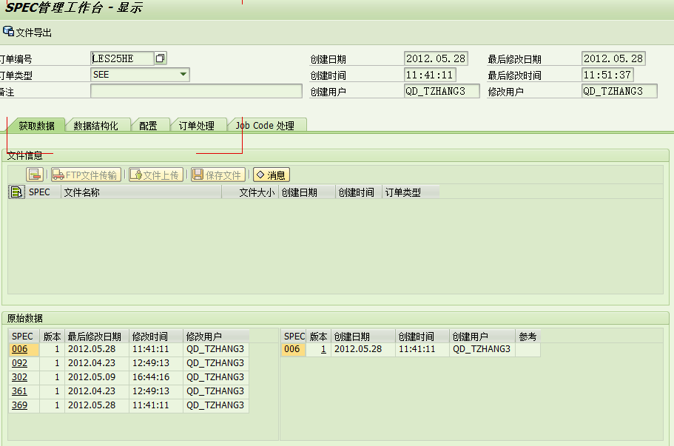

上传文件位置： |  | ZGISAORDERSPEC_MAIN_FRM/FRM_UPLOAD_LOCAL_FILE_9100
 |  | LINE | 3524

文件检查： |  | ZGISAORDERSPEC_MAIN_FRM/FRM_SAVE_9100
 |  | LINE | 730
 |  | Z_GISA_SEE_PRECHECK

读取文件内容： |  | func.Z_GISA_SEE_PRECHECK
 |  | line | 210 |  | 内有转16进制 |  | （转之前进行预处理）

文件内容生成： |  | FRM_TABLE_S009_GENERATION_91

处理结构： |  | * Auto Structuring Data
 |  | PERFORM frm_auto_save_9200. |  |  |  |  | Z_GISA_SEE_006_STRUCTURE
 |  |  | 检查结构是否存在 |  | PERFORM FRM_DYMCROG_CHECK |  |  | line897 | ZGISAORDERSPEC_MAIN_FRM_01

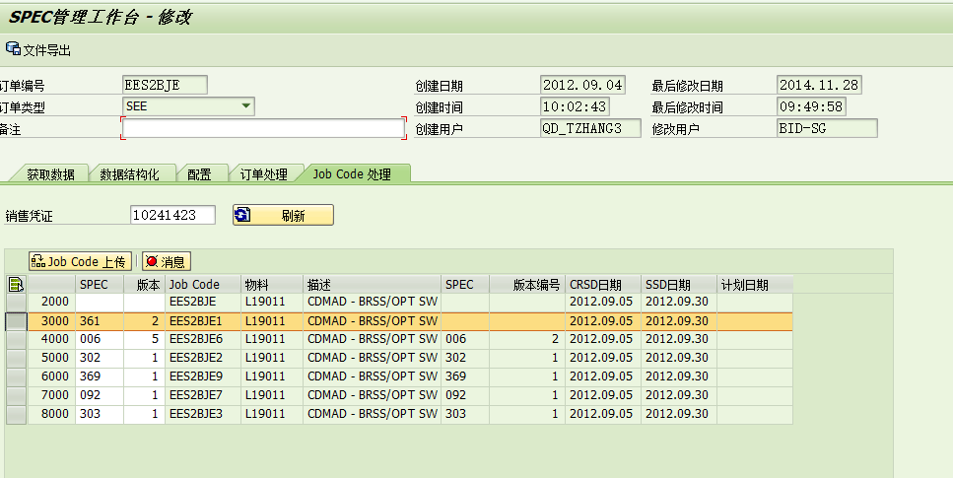

 | 保存校验 | ZGISAORDERSPEC_MAIN_FRM |  |  | FRM_SAVE_9500
 |  | line | 3795
 |  |  |  | ZSCP_TABLE
 |  |  |  | CALL FUNCTION 'ZSOLOCKCHECK'

 |  | ZGISA_JOBUPLOAD_03 |  |  | START_JOBUPLOAD
 |  | LINE | 301
 |  |  |  | PERFORM frm_check_so_item_delet_status.
 |  |  | 323
 |  |  |  | PERFORM check_material_copy USING intab-sapcode.

 |  |  | 679 | 根据工程号将传输表中的内容在销售订单中创建子行
 |  |  |  | PERFORM bapi_sales_order CHANGING l_vbeln "sales order
 |  |  |  | l_posnr. "sales order item

 |  |  |  | ZGISA_JOBUPLOAD_03 |  |  | BAPI_SALES_ORDER
 |  |  |  | LINE | 1213 | 销售订单检查
 |  |  |  |  | 1416 | CALL FUNCTION 'BAPI_SALESORDER_CHANGE'

配置
配置对应在T-CODE:ZQDORDERSPEC中使用 |  | 配置中表明了在业务过程中所使用的函数和物料

簇表名 | ZGISACONFIG

 |  |  |  |  | 表名 | 描述
 |  |  |  | 订单类型 | ZGISASPECM02 | Order Type Configuration Table
 |  |  |  |  | ZGISASPECM03 | SPEC Type Configuration Table
 |  |  |  |  | ZGISASPECM04 | Function Type Configuration Table
 |  |  |  |  | ZGISASPECM05 | Function Name Configuration Table

 |  |  |  | 包装类型 | ZGISASPECM06 | Packaging Type
 |  |  |  |  | ZGISASPECM07 | Packaging Materials
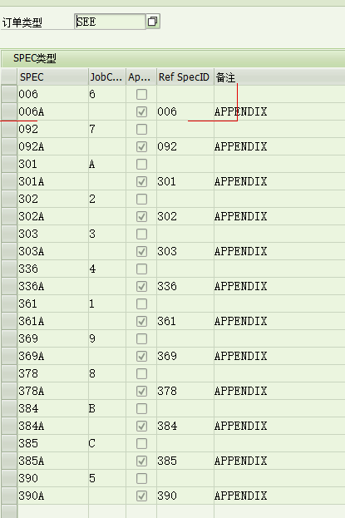
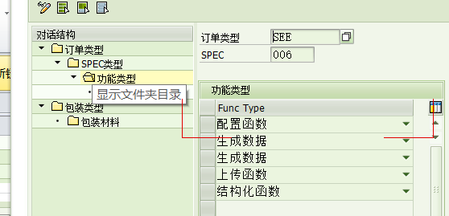
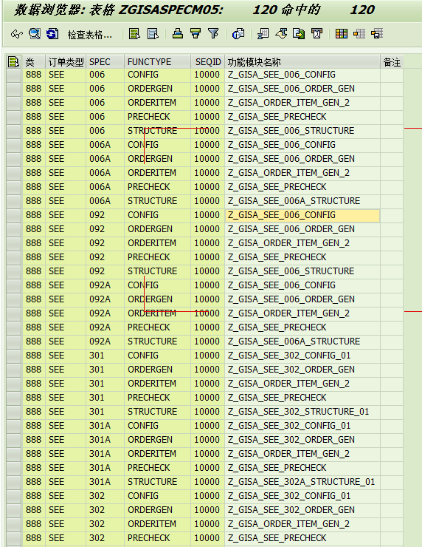

 |  | 配置函数 | CONFIG
 |  | 生成函数 | ORDERGEN
 |  | 生成函数 | ORDERITEM
 |  | 上传函数 | PRCHECK
 |  | 结构化函数 | STRUCTURE

